App MODELE
 |  |  | SMBA Apport en Mm3
 |  |  | sept | oct | nov | déc | janv | févr | mars | avr | mai | juin | juil | août | Total Annee
1939 | - | 40 |  |  |  |  |  |  |  |  |  |  |  |  |  | Supérficie
1940 | - | 41 |  |  |  |  |  |  |  |  |  |  |  |  |  | 907.41
1941 | - | 42
1942 | - | 43
1943 | - | 44
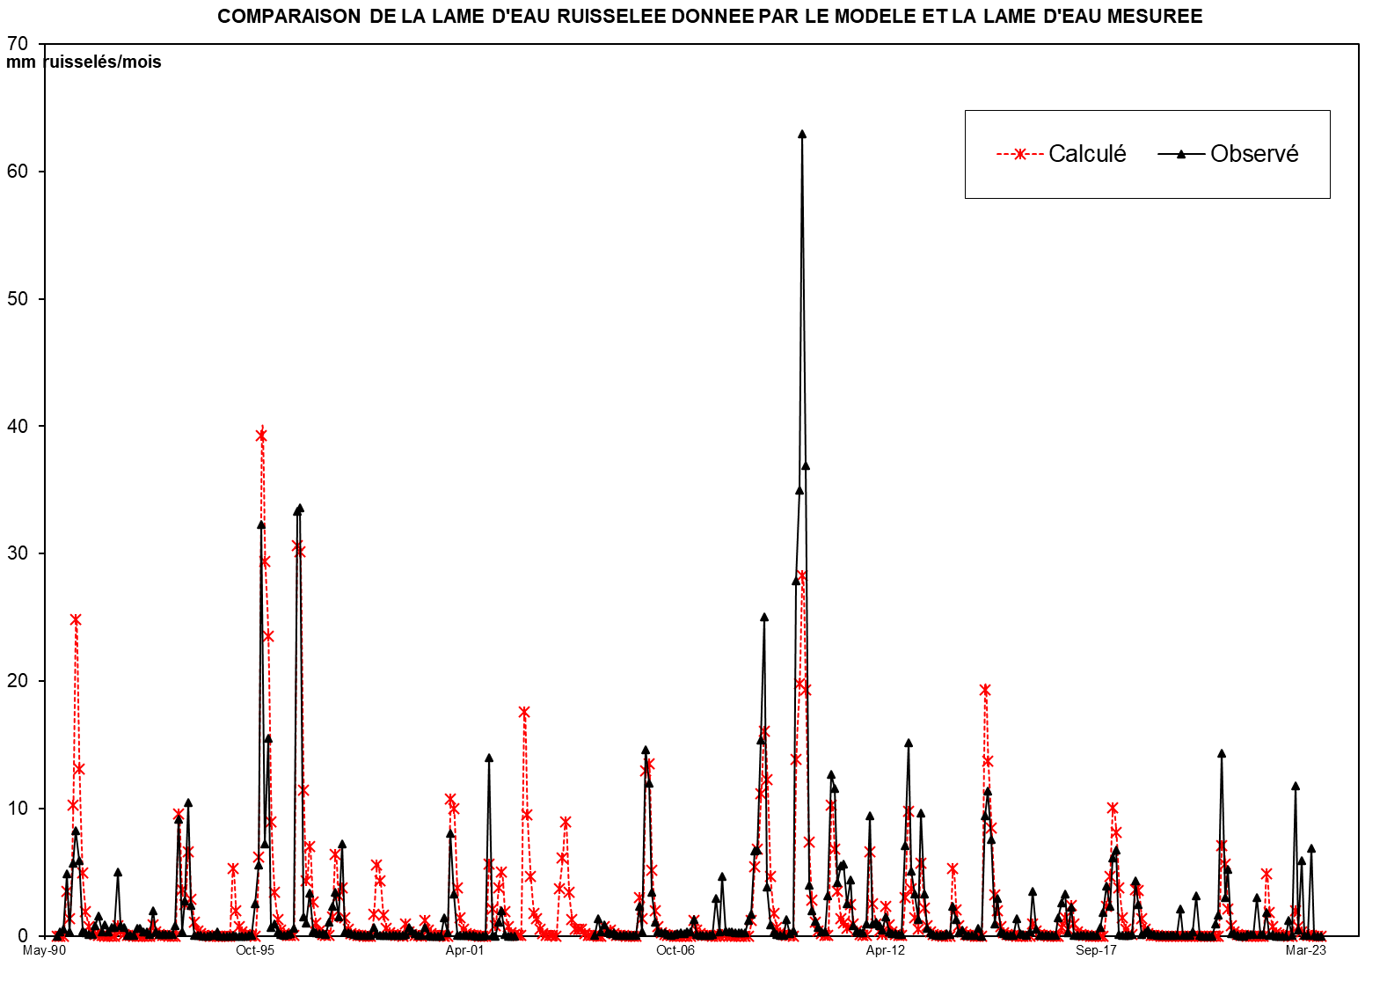
1944 | - | 45
1945 | - | 46
1946 | - | 47
1947 | - | 48
1948 | - | 49
1949 | - | 50
1950 | - | 51
1951 | - | 52
1952 | - | 53
1953 | - | 54
1954 | - | 55
1955 | - | 56
1956 | - | 57
1957 | - | 58
1958 | - | 59
1959 | - | 60
1960 | - | 61
1961 | - | 62
1962 | - | 63
1963 | - | 64
1964 | - | 65
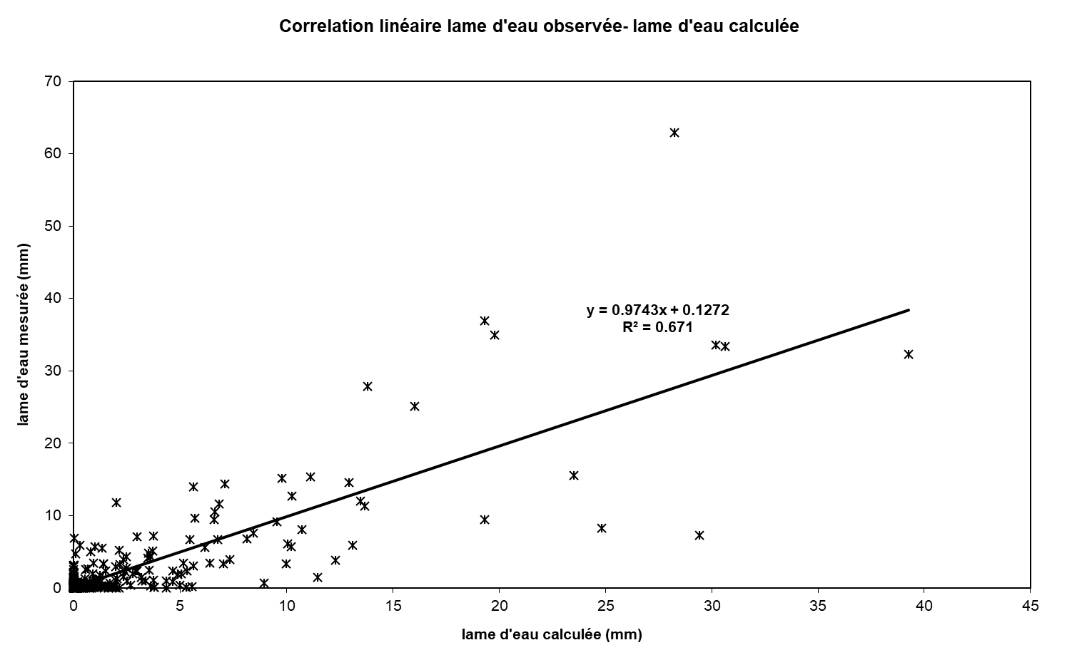
1965 | - | 66
1966 | - | 67
1967 | - | 68
1968 | - | 69
1969 | - | 70
1970 | - | 71
1971 | - | 72
1972 | - | 73
1973 | - | 74
1974 | - | 75
1975 | - | 76
1976 | - | 77
1977 | - | 78
1978 | - | 79
1979 | - | 80
1980 | - | 81
1981 | - | 82
1982 | - | 83
1983 | - | 84
1984 | - | 85
1985 | - | 86
1986 | - | 87
1987 | - | 88
1988 | - | 89
1989 | - | 90
1990 | - | 91 | 0.000 | 0.000 | 0.000 | 3.559 | 0.000 | 9.215 | 23.502 | 8.716 | 3.186 | 1.211 | 0.460 | 0.175 | 50.024
1991 | - | 92 | 0.066 | 1.479 | 0.010 | 0.004 | 0.001 | 0.001 | 1.019 | 2.201 | 0.000 | 0.000 | 0.000 | 0.000 | 4.780
1992 | - | 93 | 0.000 | 0.000 | 0.000 | 0.000 | 0.000 | 0.000 | 2.372 | 0.000 | 0.000 | 0.000 | 0.000 | 0.000 | 2.372
1993 | - | 94 | 0.000 | 0.628 | 9.923 | 1.107 | 1.611 | 5.907 | 1.045 | 0.241 | 0.092 | 0.035 | 0.013 | 0.005 | 20.608
1994 | - | 95 | 0.002 | 0.001 | 0.000 | 0.000 | 0.000 | 0.000 | 0.000 | 6.265 | 0.031 | 0.012 | 0.004 | 0.002 | 6.317
1995 | - | 96 | 0.001 | 0.000 | 0.000 | 6.357 | 38.492 | 22.342 | 25.051 | 7.336 | 4.084 | 1.059 | 0.403 | 0.153 | 105.278
1996 | - | 97 | 0.058 | 0.022 | 0.270 | 31.137 | 24.073 | 7.222 | 2.744 | 8.043 | 0.481 | 0.183 | 0.069 | 0.026 | 74.327
1997 | - | 98 | 0.084 | 0.217 | 3.253 | 5.663 | 0.453 | 3.622 | 0.062 | 0.023 | 0.009 | 0.003 | 0.001 | 0.000 | 13.393
1998 | - | 99 | 0.000 | 0.000 | 0.000 | 2.214 | 3.889 | 1.239 | 0.082 | 0.031 | 0.012 | 0.004 | 0.002 | 0.001 | 7.475
1999 | - | 00 | 0.000 | 3.903 | 0.000 | 0.000 | 0.000 | 0.000 | 0.000 | 2.718 | 1.312 | 0.000 | 0.000 | 0.000 | 7.934
2000 | - | 01 | 0.000 | 0.015 | 0.000 | 11.421 | 6.783 | 1.569 | 0.596 | 0.227 | 0.086 | 0.033 | 0.012 | 0.005 | 20.747
2001 | - | 02 | 0.002 | 0.001 | 0.000 | 6.076 | 0.083 | 0.032 | 4.648 | 3.956 | 0.002 | 0.001 | 0.000 | 0.000 | 14.801
2002 | - | 03 | 0.000 | 0.000 | 0.000 | 0.000 | 0.000 | 0.000 | 0.000 | 0.000 | 0.000 | 0.000 | 0.000 | 0.000 | 0.000
2003 | - | 04 | 0.000 | 0.000 | 0.000 | 0.000 | 0.000 | 0.000 | 0.000 | 0.000 | 0.000 | 0.000 | 0.000 | 0.000 | 0.000
2004 | - | 05 | 0.025 | 1.244 | 0.285 | 0.813 | 0.269 | 0.172 | 0.199 | 0.025 | 0.026 | 0.025 | 0.020 | 0.018 | 3.121
2005 | - | 06 | 0.018 | 0.018 | 2.093 | 0.268 | 13.243 | 10.874 | 3.106 | 0.951 | 0.340 | 0.233 | 0.200 | 0.127 | 31.470
2006 | - | 07 | 0.049 | 0.117 | 0.145 | 0.210 | 0.185 | 0.292 | 0.290 | 1.149 | 0.081 | 0.036 | 0.029 | 0.026 | 2.609
2007 | - | 08 | 0.025 | 0.098 | 2.692 | 0.318 | 4.266 | 0.367 | 0.271 | 0.281 | 0.256 | 0.220 | 0.227 | 0.206 | 9.228
2008 | - | 09 | 1.129 | 1.566 | 6.039 | 6.098 | 13.937 | 22.736 | 3.462 | 0.761 | 0.283 | 0.076 | 0.040 | 0.041 | 56.168
2009 | - | 10 | 1.161 | 0.152 | 0.339 | 25.294 | 31.722 | 57.098 | 33.522 | 3.593 | 1.771 | 1.050 | 0.607 | 0.272 | 156.581
2010 | - | 11 | 0.314 | 2.877 | 11.518 | 10.496 | 3.778 | 4.971 | 5.141 | 2.321 | 3.966 | 0.715 | 0.336 | 0.209 | 46.641
2011 | - | 12 | 0.212 | 0.880 | 8.539 | 0.848 | 1.010 | 0.756 | 0.391 | 1.382 | 0.307 | 0.170 | 0.144 | 0.123 | 14.763
2012 | - | 13 | 0.108 | 6.437 | 13.791 | 4.642 | 3.012 | 1.143 | 8.768 | 2.976 | 0.526 | 0.208 | 0.131 | 0.070 | 41.812
2013 | - | 14 | 0.058 | 0.052 | 0.145 | 0.110 | 2.111 | 1.183 | 0.221 | 0.392 | 0.067 | 0.051 | 0.052 | 0.044 | 4.485
2014 | - | 15 | 0.562 | 0.007 | 8.568 | 10.309 | 6.862 | 0.864 | 2.693 | 0.289 | 0.174 | 0.043 | 0.021 | 0.019 | 30.412
2015 | - | 16 | 1.251 | 0.162 | 0.107 | 0.048 | 0.298 | 3.147 | 0.490 | 0.035 | 0.029 | 0.016 | 0.014 | 0.010 | 5.607
2016 | - | 17 | 0.011 | 1.291 | 2.384 | 2.987 | 0.234 | 2.059 | 0.044 | 0.031 | 0.022 | 0.025 | 0.024 | 0.024 | 9.135
2017 | - | 18 | 0.018 | 0.008 | 0.600 | 1.662 | 3.573 | 2.120 | 5.562 | 6.148 | 0.095 | 0.054 | 0.047 | 0.036 | 19.923
2018 | - | 19 | 0.126 | 3.944 | 2.252 | 0.123 | 0.248 | 0.418 | 0.099 | 0.099 | 0.057 | 0.046 | 0.027 | 0.021 | 7.461
2019 | - | 20 | 0.012 | 0.010 | 0.015 | 1.921 | 0.055 | 0.014 | 0.013 | 0.315 | 2.851 | 0.014 | 0.005 | 0.003 | 5.226
2020 | - | 21 | 0.000 | 0.000 | 0.839 | 1.461 | 13.011 | 2.728 | 4.760 | 0.152 | 0.166 | 0.028 | 0.000 | 0.002 | 23.149
2021 | - | 22 | 0.086 | 0.083 | 0.132 | 2.753 | 0.122 | 0.103 | 1.646 | 0.062 | 0.115 | 0.004 | 0.000 | 0.000 | 5.106
2022 | - | 23 | 0.000 | 1.107 | 0.018 | 10.681 | 0.419 | 5.388 | 0.040 | 0.015 | 6.248 | 0.015 | 0.001 | 0.000 | 23.931
2023 | - | 24
2024 | - | 25 |  |  |  |  |  |  |  |  |  |  |  |  |  | 0

M |  |  | 0.016 | 0.482 | 1.035 | 5.195 | 5.799 | 3.935 | 4.702 | 3.058 | 0.715 | 0.195 | 0.074 | 0.028 | 25.235
S |  |  | 0.031 | 1.112 | 2.817 | 8.550 | 11.860 | 6.371 | 8.802 | 3.417 | 1.359 | 0.421 | 0.160 | 0.061 | 31.980
MIN |  |  | 0.000 | 0.000 | 0.000 | 0.000 | 0.000 | 0.000 | 0.000 | 0.000 | 0.000 | 0.000 | 0.000 | 0.000 | 0.000
MAX |  |  | 0.084 | 3.903 | 9.923 | 31.137 | 38.492 | 22.342 | 25.051 | 8.716 | 4.084 | 1.211 | 0.460 | 0.175 | 105.278

X-Y
Correlation linéaire lame d'eau observée- lame d'eau calculée
0.00 | 0.0087260428303
0.00 | 0.3098396402
0.00 | 0.51001766751
3.92 | 4.8575405887
0.00 | 0.31465849967
10.16 | 5.6999293204
25.90 | 8.2560086724
9.61 | 5.8886462765
3.51 | 0.36011206606
1.33 | 0.23924986088
0.51 | 0.14222147419
0.19 | 0.11669454292
0.07 | 0.82493664607
1.63 | 1.5489377221
0.01 | 0.33679920536
0.00 | 0.85254740846
0.00 | 0.31439802078
0.00 | 0.65262986004
1.12 | 0.64260142275
2.43 | 5.0174746274
0.00 | 0.82884382943
0.00 | 0.64116878886
0.00 | 0.063947567607
0.00 | 0.061212539257
0.00 | 0.061863736483
0.00 | 0.6168140126
0.00 | 0.58529606685
0.00 | 0.35190698101
0.00 | 0.29929024513
0.00 | 0.082832287165
2.61 | 1.9571081434
0.00 | 0.294862104
0.00 | 0.092079287776
0.00 | 0.087520907193
0.00 | 0.089344259426
0.00 | 0.087130188857
0.00 | 0.089083780536
0.69 | 0.81165222266
10.94 | 9.1639078451
1.22 | 0.31114203465
1.78 | 2.7158831513
6.51 | 10.494043299
1.15 | 2.4010944122
0.27 | 0.073455047109
0.10 | 0.0313877063
0.04 | 0.015498493982
0.01 | 0.0040374228021
0.01 | 0.0044281411377
0.00 | 0.025396691819
0.00 | 0.032950579643
...

SUIVIE
COMPARAISON DE LA LAME D'EAU RUISSELEE DONNEE PAR LE MODELE ET LA LAME D'EAU MESUREE
 | Calculé | Observé
Sep-90 | 0.00 | 0.0087260428303
Oct-90 | 0.00 | 0.3098396402
Nov-90 | 0.00 | 0.51001766751
Dec-90 | 3.92 | 4.8575405887
Jan-91 | 0.00 | 0.31465849967
Feb-91 | 10.16 | 5.6999293204
Mar-91 | 25.90 | 8.2560086724
Apr-91 | 9.61 | 5.8886462765
May-91 | 3.51 | 0.36011206606
Jun-91 | 1.33 | 0.23924986088
Jul-91 | 0.51 | 0.14222147419
Aug-91 | 0.19 | 0.11669454292
Sep-91 | 0.07 | 0.82493664607
Oct-91 | 1.63 | 1.5489377221
Nov-91 | 0.01 | 0.33679920536
Dec-91 | 0.00 | 0.85254740846
Jan-92 | 0.00 | 0.31439802078
Feb-92 | 0.00 | 0.65262986004
Mar-92 | 1.12 | 0.64260142275
Apr-92 | 2.43 | 5.0174746274
May-92 | 0.00 | 0.82884382943
Jun-92 | 0.00 | 0.64116878886
Jul-92 | 0.00 | 0.063947567607
Aug-92 | 0.00 | 0.061212539257
Sep-92 | 0.00 | 0.061863736483
Oct-92 | 0.00 | 0.6168140126
Nov-92 | 0.00 | 0.58529606685
Dec-92 | 0.00 | 0.35190698101
Jan-93 | 0.00 | 0.29929024513
Feb-93 | 0.00 | 0.082832287165
Mar-93 | 2.61 | 1.9571081434
Apr-93 | 0.00 | 0.294862104
May-93 | 0.00 | 0.092079287776
Jun-93 | 0.00 | 0.087520907193
Jul-93 | 0.00 | 0.089344259426
Aug-93 | 0.00 | 0.087130188857
Sep-93 | 0.00 | 0.089083780536
Oct-93 | 0.69 | 0.81165222266
Nov-93 | 10.94 | 9.1639078451
Dec-93 | 1.22 | 0.31114203465
Jan-94 | 1.78 | 2.7158831513
Feb-94 | 6.51 | 10.494043299
Mar-94 | 1.15 | 2.4010944122
Apr-94 | 0.27 | 0.073455047109
May-94 | 0.10 | 0.0313877063
Jun-94 | 0.04 | 0.015498493982
Jul-94 | 0.01 | 0.0040374228021
Aug-94 | 0.01 | 0.0044281411377
Sep-94 | 0.00 | 0.025396691819
Oct-94 | 0.00 | 0.032950579643
...

